关系图
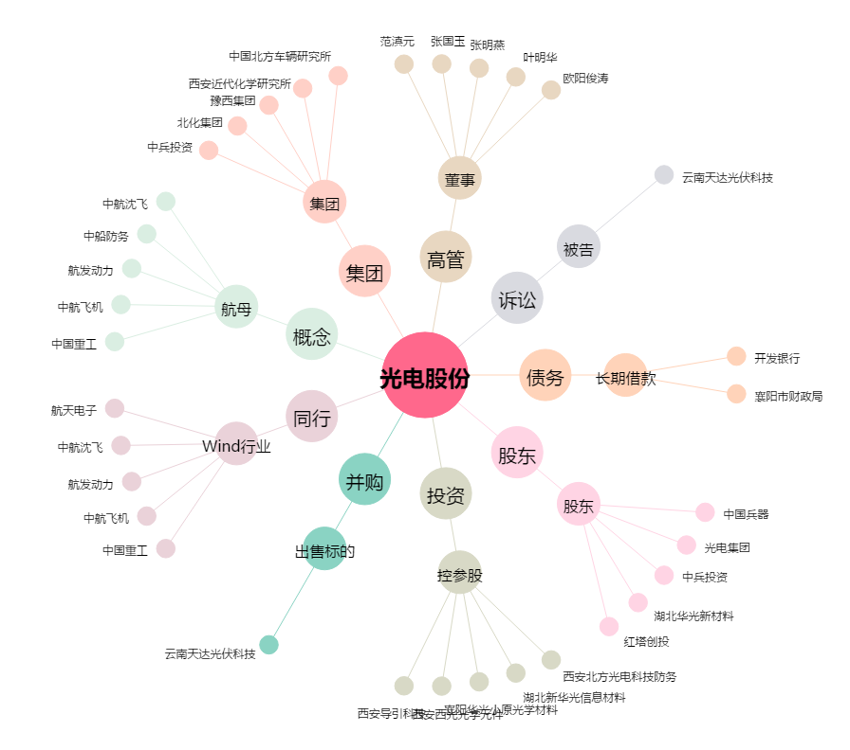
光电股份[600184.SH] - 关系概览图

